상품제안서
오스템 충치케어 불소 치약칫솔 올인원세트(국내생산) | 상품코드: S46117

 |  |  |  |  |  |  | 02-713-8555 | www.synergygift.co.kr
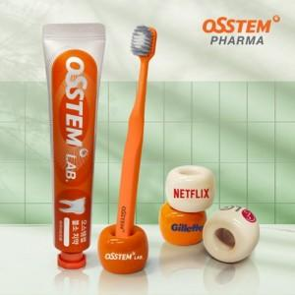 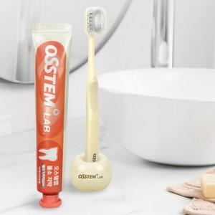 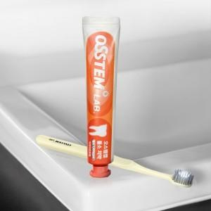

【상세/제작정보】

【인쇄/포장옵션】 | 전사1도, DTF필름전사 / 포장지포장

【공급단가】 | 수량 | 30~ | 100~ | 300~ | 1,000~ | 3,000~
*VAT별도 | 단가 | 9,100원 | 8,640원 | 8,300원 | 7,940원 | 7,800원

【상품 URL】 | https://www.synergygift.co.kr:443/src/goods_detail.php?gdno=46117

